2024_01_data
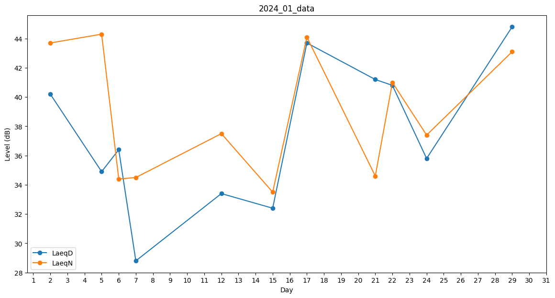
Day | LaeqD | LaeqN
1 | 25.4 | 0
2 | 40.2 | 43.7
3 | 39.4 | 0
4 | 0 | 35.4
5 | 34.9 | 44.3
6 | 36.4 | 34.4
7 | 28.8 | 34.5
8 | 0 | 40.4
9 | 0 | 0
10 | 0 | 28.4
11 | 0 | 32
12 | 33.4 | 37.5
13 | 0 | 0
14 | 0 | 0
15 | 32.4 | 33.5
16 | 0 | 0
17 | 43.7 | 44.1
18 | 0 | 28.1
19 | 0 | 0
20 | 29 | 0
21 | 41.2 | 34.6
22 | 40.8 | 41
23 | 25.1 | 0
24 | 35.8 | 37.4
25 | 36.4 | 0
26 | 26.7 | 0
27 | 31 | 0
28 | 0 | 0
29 | 44.8 | 43.1
30 | 39.7 | 0
31 | 34.7 | 0

